Ark1
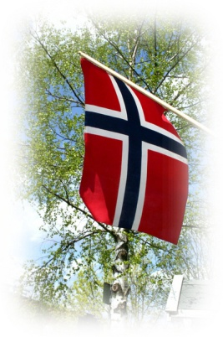

Oppgaveliste 17.mai 2016

Til: Foreldre og foresatte på Florvåg skole
I forbindelse med 17.mai feiring 2016, ber vi om at dere krysser av hvilken oppgave dere ønsker å være med på (kryss av 2 ønsker). De som ikke kan stille på selve 17. mai-feiringen kan eventuelt velge opprigging eller nedrigging.
Det vil settes opp 1-times vakter i følgende tidsrom:
Kafé fra klokken: 11.00-14.00
Boder fra klokken: 12.00-14.00
Opprigg: dagen før, info kommer senere
Nedrigg: kveld 17.mai, info kommer senere
Baking: kaker leveres etter avtale

Oppgaver: | kryss
Baking
Kafe
Boder
Opprigging
Nedrigging
Eventuelle Kommentarer:

Navn Foreldre/foresatt: |  | ……………………………………….
Klassetrinn: |  | ……………………………………….
Telefon: |  | ……………………………………….

Returneres senest tirsdag 5. april 2016

Med vennlig hilsen
FAU-17.mai komiteen

